Roues
 |  |  | S = Équipement de série A = Livrable -- (dashes) = Non livrable D = Carré noir – Compris dans le groupe d'équipements ■ = Inclus dans le groupe d'équipement □ = Inclus dans le groupe d'équipement mais évolutif * = Indique disponibilité de ce type sur plusieurs modèles.
Code ÉFC | Code ÉFC. de réf. seulement | Roues | Description | LT 1MC26 à TA 2LT | LT 1MC26 à TI 4LT | RS 1MD26 à TA 1RS | RS 1MD26 à TI 3RS | SS 1MG26 à TI 2SS
 | RT9 | 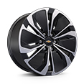 | Rouesde 19 po (48,3 cm) en aluminium, fini usiné, avec évidements peints | S | S | -- | -- | --
 | RHR | 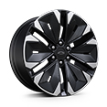 | Rouesde 21 po (53,3 cm) en aluminium, fini usinéavec évidements peints en noir | -- | -- | S | S | --
 | PHY | 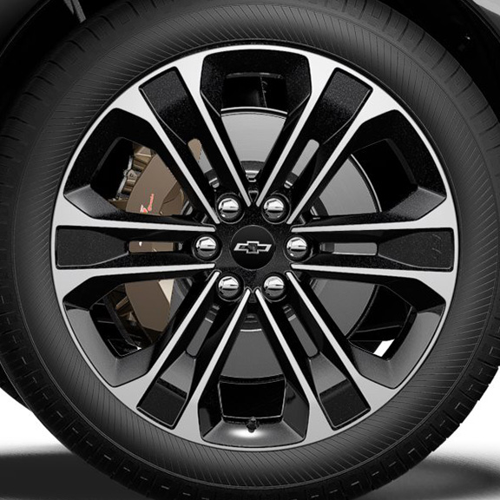 | Rouesde 22 po (55,9 cm) en aluminium, fini usiné, avec évidements peints en éclair de carbone | -- | -- | -- | -- | S
RHE |  | 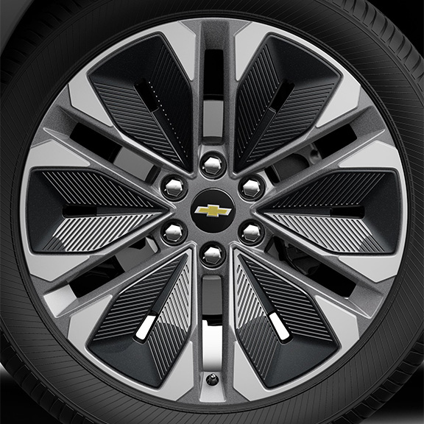 | Rouesde 21 po (53,3 cm) en aluminium, fini usinéavec évidements peints en gris 1. Non livrable avec l'édition minuit/sport (WJU). | A1 | A1 | -- | -- | --
 | Q6M | 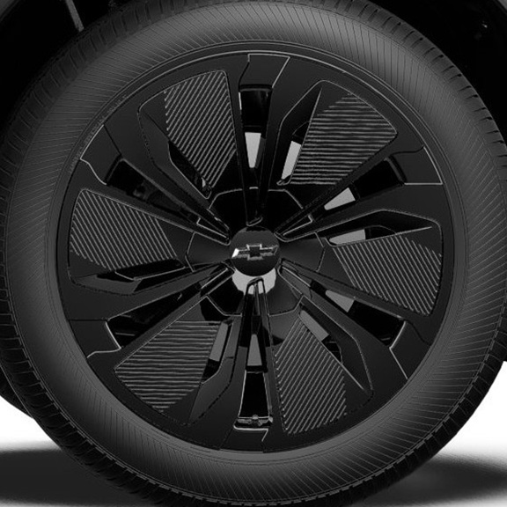 | Roues, 19 po (48,3 cm) en aluminium noir 1. Compris et livrable uniquement avec l'édition minuit/sport (WJU). | A1 | A1 | -- | -- | --
SMB |  | 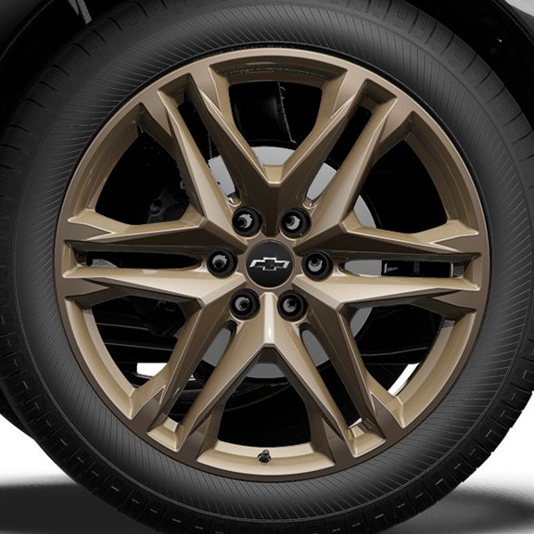 | OPL, roues de 22 po (55,9 cm) bronze Tech, comprend les OPL cache-moyeux noirs avec emblème Chevrolet noir (SKT), écrous de roue noirs (SPY), verrous de roue noirs (SPZ), pneus 275/40R22 toutes saisons auto-obturants à flanc noir (QHN) et système de surveillance de la pression des pneus (SD5) et les roues de transport (PJ6) 1. Non offert en option avec l'édition minuit/sport (WJU). Compris avec l'OPL groupe bronze Tech (PCJ). 2. Compris avec l'OPL groupe bronze Tech (PCJ). 3. Non offert en option avec le groupe performance (F41). Compris avec l'OPL groupe bronze Tech (PCJ). | A1 | A1 | A2 | A2 | A3
SF2 |  | 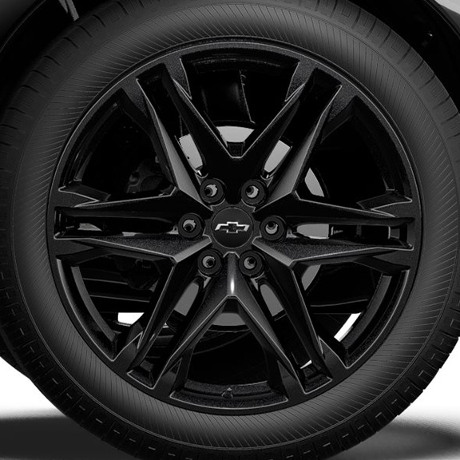 | OPL, roues de 22 po (55,9 cm), noir lustré, comprend les OPL cache-moyeux noirs avec emblème Chevrolet noir (SKT), écrous de roue noirs (SPY), verrous de roue noirs (SPZ), pneus 275/40R22 toutes saisons auto-obturants à flanc noir (QHN) et système de surveillance de la pression des pneus (SD5) et les roues de transport (PJ6) 1. Non offert en option avec le groupe performance (F41). Compris avec l'OPL groupe d'éléments noircis (PCH). | -- | -- | -- | -- | A1

